комм
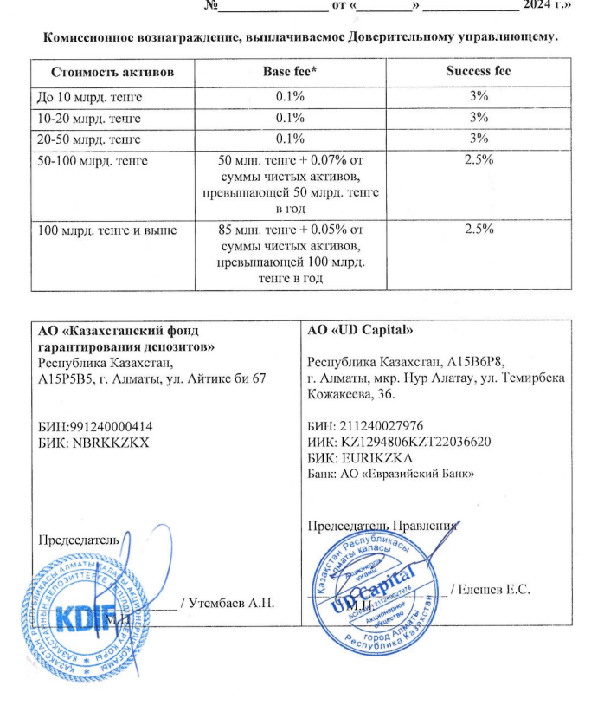
Средняя грязная | Сумма комиссий кроме ДУ | Месячная доля комиссии ДУ | Оплаченная комиссия ДУ за сентябрь | Фактическая комиссия за сентябрь | Корректировка комиссии ДУ за сентябрь | Комиссия ДУ за октябрь | К оплате
27,945,166,765.57 | 947,600.80 | 2,328,763.90 | 2,299,715.8600 | 2,299,719.02 | 3.16 | 2,328,490.87 | 2,328,494.03

